Índice
 | Cenários de Oferta e Demanda Ciclo Otto - Ano 2025

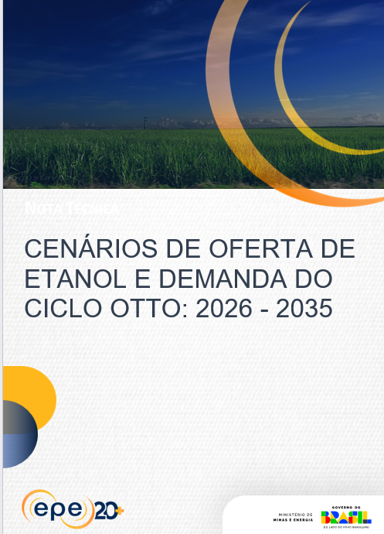
Gráfico 1 - Saldo de capacidade instalada de produção de etanol – Cenário de Crescimento Médio |  | Gráfico 19 - Emissões evitadas de GEE pelo uso do etanol e bioeletricidade (a partir do histórico)

Gráfico 2 - Saldo de capacidade instalada de produção de etanol – Cenário de Crescimento Alto |  | Gráfico 20 - Demanda de Ciclo Otto (sem GNV)

Gráfico 3 - Saldo de capacidade instalada de produção de etanol – Cenário de Crescimento Baixo |  | Gráfico 21 - Demanda de etanol combustível

Gráfico 4 - Capacidade de produção de etanol (cana e milho) |  | Gráfico 22 - Demanda de Gasolina A

Gráfico 5 - Capacidade nominal de processamento de cana e milho |  | Gráfico 23 - Participação dos combustíveis na demanda do ciclo Otto

Gráfico 6 - Produção de Açúcar |  | Gráfico 24 - Evolução da Demanda ciclo Otto segmentada por combustível

Gráfico 7 - Área de Cana Processada |  | Gráfico 25 - Market Share do Etanol Hidratado no Flex Fuel (em Volume)

Gráfico 8 - Produtividade da Cana |  | Gráfico 26 - Balanço Nacional de Gasolina A - Produção PDE 2035 (em volume)

Gráfico 9 - Cana Processada |  | Gráfico 27 - Balanço Nacional de Gasolina A – Média entre 2018 e 2022 (em volume)

Gráfico 10 - Quantidade de Açúcares Totais Recuperáveis (ATR) |  | Gráfico 28 – Demanda de etanol (energética e não energética)

Gráfico 11 - Processamento de milho para a produção de etanol |  | Gráfico 29 – Impacto isolado das sensibilidades nas demandas de hidratado, anidro e gasolina A em 2035

Gráfico 12 – Produção de DDGS e óleo de milho |  | Gráfico 30 – Composição do ciclo Otto para as sensibilidades do cenário médio em 2035

Gráfico 13 - Oferta Total de Etanol por matéria-prima |  | Gráfico 31 – Reflexos na demanda de etanol hidratado para cada cenário em 2035

Gráfico 14 - Projeção de Bioeletricidade a partir do Histórico (Curva de Conversão) |  | Gráfico 32 – Reflexos na demanda de etanol anidro para cada cenário em 2035

Gráfico 15 - Projeção de bioeletricidade a partir do potencial técnico |  | Gráfico 33 – Reflexos na demanda de gasolina A para cada cenário em 2035

Gráfico 16 - Potencial de Produção de Biometano |  | Gráfico 34 – Composição do ciclo Otto para as sensibilidades dos cenários em 2035

Gráfico 17 - Evolução das instalações de biometano no setor sucroenergético com registro na ANP |  | Gráfico 35 – Oferta de etanol por matéria-prima

Gráfico 18 - Cenários de capacidade instalada de biometano no setor sucroenergético |  | Gráfico A1 – Fluxo de usinas de cana no Brasil

A-14
Voltar p/ Índice

 |  |  |  |  | Cenários de Oferta e Demanda Ciclo Otto - Ano 2025

 |  | Gráfico 14 - Projeção de Bioeletricidade a partir do Histórico (Curva de Conversão)

Ano |  | Cenário Baixo | Cenário Alto | Cenário Médio
 |  | (GWm)
2026 |  | 2.9 | 2.9 | 2.9
2027 |  | 2.9 | 3.0 | 3.0
2028 |  | 3.0 | 3.2 | 3.1
2029 |  | 3.1 | 3.3 | 3.2
2030 |  | 3.2 | 3.5 | 3.4
2031 |  | 3.4 | 3.6 | 3.5
2032 |  | 3.5 | 3.8 | 3.6
2033 |  | 3.6 | 3.9 | 3.7
2034 |  | 3.7 | 4.1 | 3.9
2035 |  | 3.8 | 4.2 | 4.0

 | Fonte: EPE (Elaboração própria)

2026
2027
2028
2029
2030
2031
2032
2033
2034
2035

A-15
Voltar p/ Índice

 |  |  |  |  | #Título

 |  | Gráfico 15 - Projeção de bioeletricidade a partir do potencial técnico

Ano |  | Cenário Baixo | Cenário Alto | Cenário Médio
 |  | (GWm)
2026 |  | 5.3 | 5.3 | 5.3
2027 |  | 5.3 | 5.4 | 5.4
2028 |  | 5.3 | 5.5 | 5.4
2029 |  | 5.4 | 5.7 | 5.5
2030 |  | 5.4 | 5.8 | 5.6
2031 |  | 5.5 | 5.9 | 5.7
2032 |  | 5.5 | 6.0 | 5.7
2033 |  | 5.5 | 6.1 | 5.8
2034 |  | 5.6 | 6.2 | 5.8
2035 |  | 5.6 | 6.2 | 5.8

 | Fonte: EPE (Elaboração própria)

Ano |  | Cenário Baixo | Cenário Alto | Cenário Médio
 |  | (GWm)
2025 |  | #REF! | #REF! | #REF!
2026 |  | 5.3 | 5.3 | 5.3
2027 |  | 5.3 | 5.4 | 5.4
2028 |  | 5.3 | 5.5 | 5.4
2029 |  | 5.4 | 5.7 | 5.5
2030 |  | 5.4 | 5.8 | 5.6
2031 |  | 5.5 | 5.9 | 5.7
2032 |  | 5.5 | 6.0 | 5.7
2033 |  | 5.5 | 6.1 | 5.8
2034 |  | 5.6 | 6.2 | 5.8
2035 |  | 5.6 | 6.2 | 5.8

A-21
Voltar p/ Índice

 |  |  |  |  |  | Cenários de Oferta e Demanda Ciclo Otto - Ano 2025

 |  | Gráfico 21 - Demanda de etanol combustível

Ano |  | Cenário Baixo | Cenário Alto | Cenário Médio | Histórico
 |  | (Bilhões de l)
2018 |  |  |  |  | 30.34
2019 |  |  |  |  | 33.80
2020 |  |  |  |  | 29.61
2021 |  |  |  |  | 28.16
2022 |  |  |  |  | 29.14
2023 |  |  |  |  | 30.97
2024 |  |  |  |  | 35.93
2025 |  | 35.22 | 35.22 | 35.22 | 35.22
2026 |  | 37.34 | 37.34 | 37.34
2027 |  | 38.27 | 39.09 | 38.99
2028 |  | 39.51 | 42.50 | 40.98
2029 |  | 40.68 | 45.06 | 42.45
2030 |  | 41.47 | 46.64 | 43.70
2031 |  | 41.87 | 47.49 | 44.62
2032 |  | 41.76 | 49.00 | 45.19
2033 |  | 41.75 | 50.21 | 45.65
2034 |  | 41.06 | 50.83 | 45.83
2035 |  | 40.49 | 51.51 | 46.18

 | Fonte: EPE (Elaboração própria)

 | Cenário Baixo | Cenário Alto | Cenário Médio | Histórico
2018 |  |  |  | 30.34
2019 |  |  |  | 33.80
2020 |  |  |  | 29.61
2021 |  |  |  | 28.16
2022 |  |  |  | 29.14
2023 |  |  |  | 30.97
2024 |  |  |  | 35.93
2025 | 35.215308924 | 35.215308924 | 35.215308924 | 35.22
2026 | 37.343333489 | 37.343333489 | 37.343333489
2027 | 38.272619016 | 39.090878516 | 38.994348239
2028 | 39.511930434 | 42.50188852 | 40.977125954
2029 | 40.682330087 | 45.057914641 | 42.454356572
2030 | 41.47349323 | 46.639231735 | 43.700930188
2031 | 41.873020208 | 47.493984739 | 44.624721044
2032 | 41.75583079 | 48.998987177 | 45.187742438
2033 | 41.745954808 | 50.206065418 | 45.650903826
2034 | 41.064600792 | 50.82736855 | 45.826665117
2035 | 40.490802902 | 51.508912603 | 46.184825687

